Bénin
 | Bénin - COURBE DE TAUX 11/03/2022

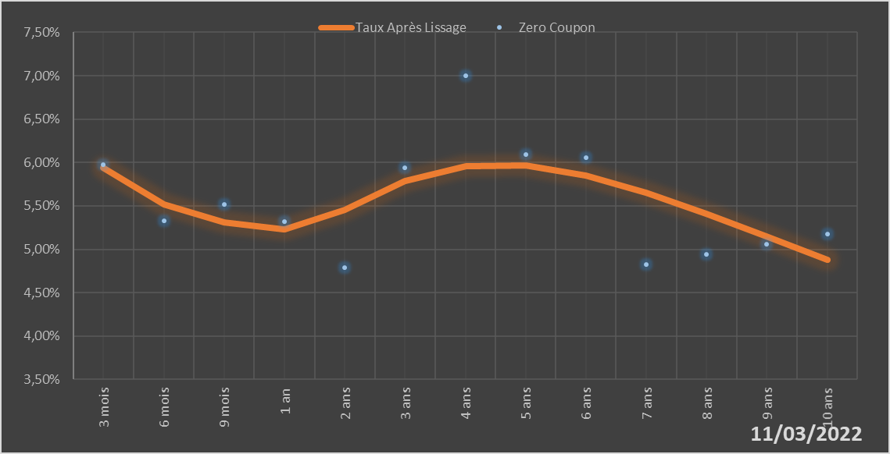
 |  | Maturité | Zero Coupon | Taux Après Lissage
 |  | 3 mois | 5.9724% | 5.9353%
 |  | 6 mois | 5.3251% | 5.5185%
 |  | 9 mois | 5.5162% | 5.3078%
 |  | 1 an | 5.3212% | 5.2290%
 |  | 2 ans | 4.7846% | 5.4547%
 |  | 3 ans | 5.9390% | 5.7890%
 |  | 4 ans | 7.0039% | 5.9597%
 |  | 5 ans | 6.0910% | 5.9638%
 |  | 6 ans | 6.0583% | 5.8460%
 |  | 7 ans | 4.8254% | 5.6494%
 |  | 8 ans | 4.9437% | 5.4076%
 |  | 9 ans | 5.0586% | 5.1443%
 |  | 10 ans | 5.1721% | 4.8751%

2022-03-11
oui

Bénin

Burkina
 | Burkina - COURBE DE TAUX 11/03/2022

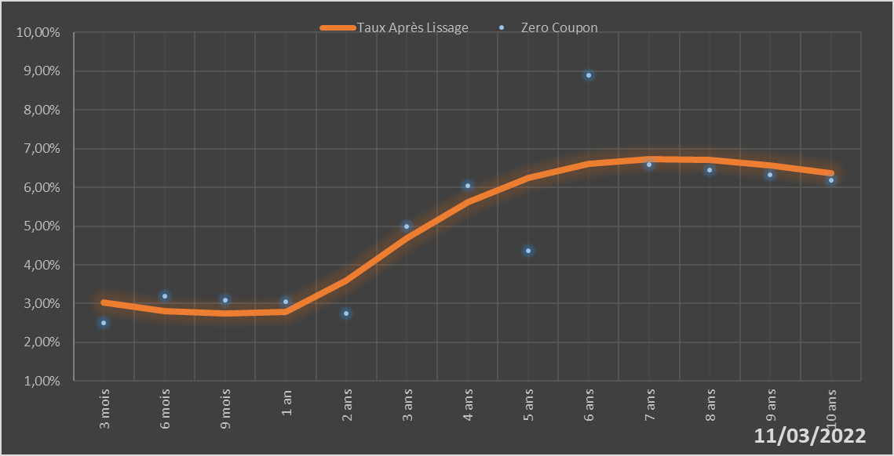
 |  | Maturité | Zero Coupon | Taux Après Lissage
 |  | 3 mois | 2.5111% | 3.0290%
 |  | 6 mois | 3.1952% | 2.8111%
 |  | 9 mois | 3.0929% | 2.7433%
 |  | 1 an | 3.0450% | 2.7891%
 |  | 2 ans | 2.7551% | 3.5986%
 |  | 3 ans | 4.9845% | 4.6877%
 |  | 4 ans | 6.0392% | 5.6106%
 |  | 5 ans | 4.3717% | 6.2461%
 |  | 6 ans | 8.9051% | 6.6046%
 |  | 7 ans | 6.5926% | 6.7397%
 |  | 8 ans | 6.4562% | 6.7114%
 |  | 9 ans | 6.3220% | 6.5720%
 |  | 10 ans | 6.1908% | 6.3623%

2022-03-11
oui

Burkina

Côte d'Ivoire
 | Côte d'Ivoire - COURBE DE TAUX 11/03/2022

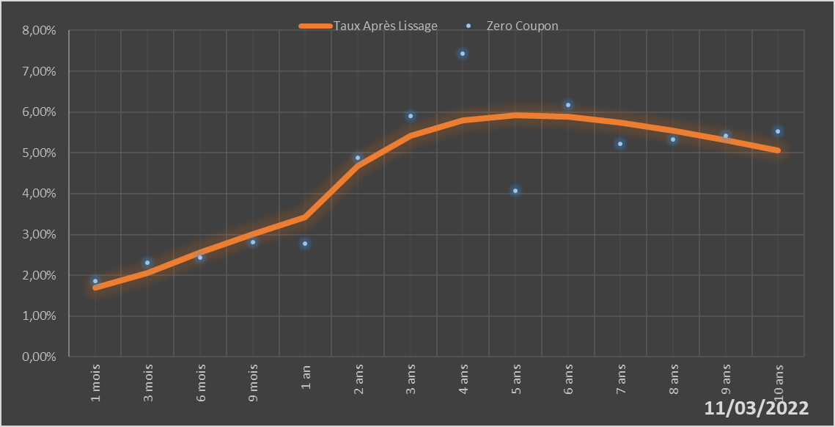
 |  | Maturité | Zero Coupon | Taux Après Lissage
 |  | 1 mois | 1.8675% | 1.7006%
 |  | 3 mois | 2.3060% | 2.0584%
 |  | 6 mois | 2.4329% | 2.5572%
 |  | 9 mois | 2.8063% | 3.0113%
 |  | 1 an | 2.7695% | 3.4223%
 |  | 2 ans | 4.8730% | 4.6765%
 |  | 3 ans | 5.9119% | 5.4210%
 |  | 4 ans | 7.4409% | 5.7987%
 |  | 5 ans | 4.0627% | 5.9255%
 |  | 6 ans | 6.1717% | 5.8876%
 |  | 7 ans | 5.2228% | 5.7463%
 |  | 8 ans | 5.3212% | 5.5444%
 |  | 9 ans | 5.4199% | 5.3106%
 |  | 10 ans | 5.5198% | 5.0641%

2022-03-11
oui

Cote d'ivoire

Guinée-Bissau
 | Guinée-Bissau - COURBE DE TAUX 11/03/2022

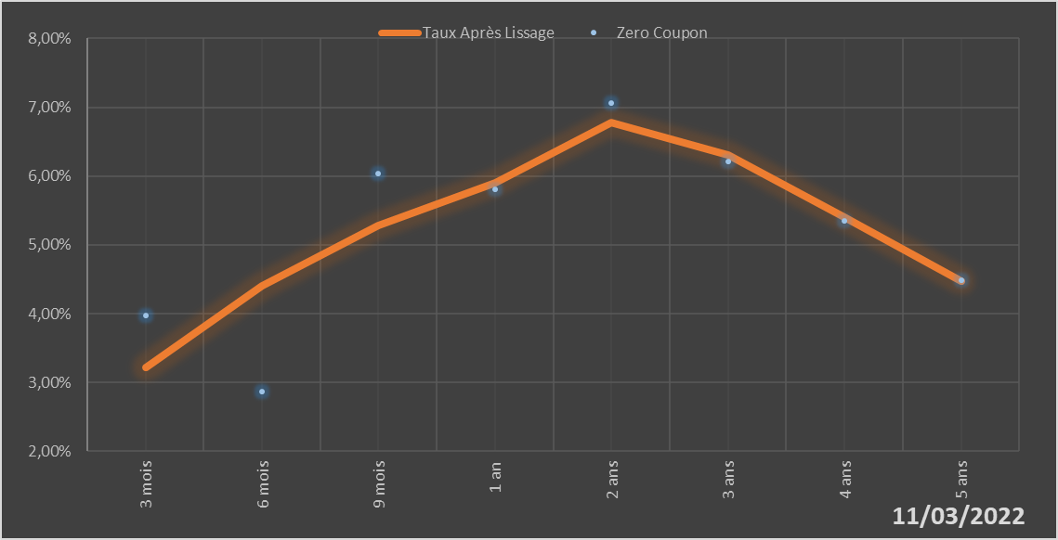
 |  | Maturité | Zero Coupon | Taux Après Lissage
 |  | 3 mois | 3.9691% | 3.2200%
 |  | 6 mois | 2.8614% | 4.4025%
 |  | 9 mois | 6.0413% | 5.2791%
 |  | 1 an | 5.8025% | 5.9075%
 |  | 2 ans | 7.0654% | 6.7784%
 |  | 3 ans | 6.2089% | 6.3031%
 |  | 4 ans | 5.3519% | 5.4034%
 |  | 5 ans | 4.4860% | 4.4715%

2022-03-11
oui

Guinée-Bissau

Mali
 | Mali - COURBE DE TAUX 11/03/2022

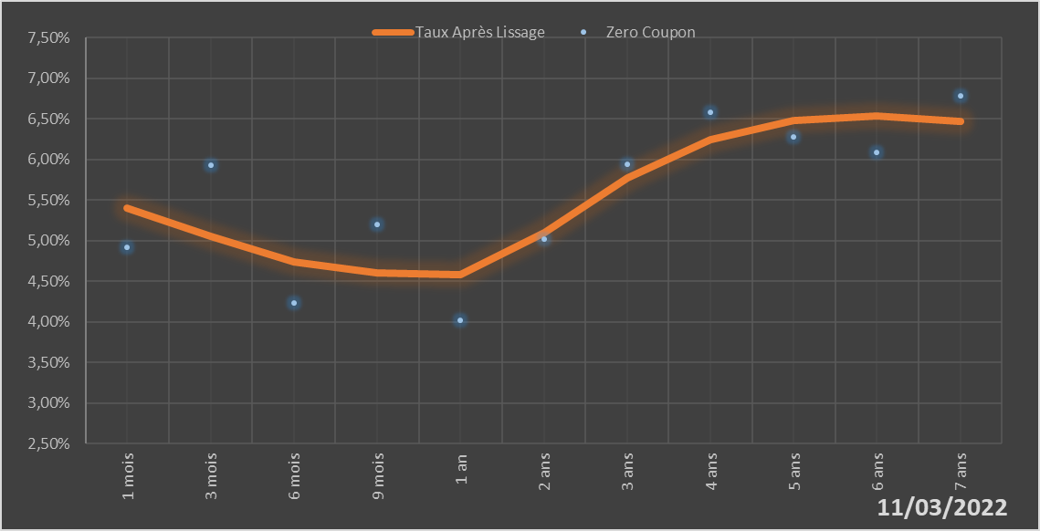
 |  | Maturité | Zero Coupon | Taux Après Lissage
 |  | 1 mois | 4.9243% | 5.4071%
 |  | 3 mois | 5.9292% | 5.0603%
 |  | 6 mois | 4.2297% | 4.7416%
 |  | 9 mois | 5.2054% | 4.6016%
 |  | 1 an | 4.0177% | 4.5860%
 |  | 2 ans | 5.0244% | 5.1029%
 |  | 3 ans | 5.9381% | 5.7726%
 |  | 4 ans | 6.5785% | 6.2430%
 |  | 5 ans | 6.2839% | 6.4822%
 |  | 6 ans | 6.0855% | 6.5391%
 |  | 7 ans | 6.7907% | 6.4709%

2022-03-11
oui

Mali

Niger
 | Niger - COURBE DE TAUX 11/03/2022

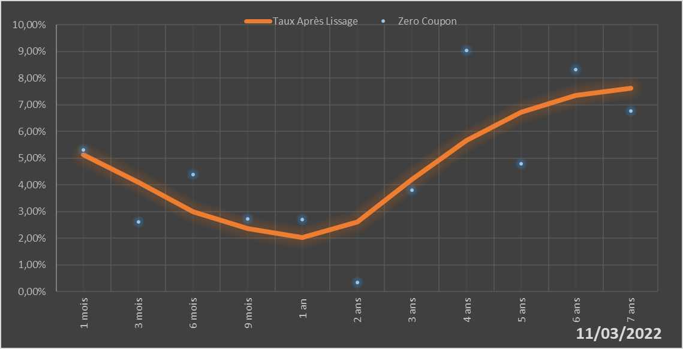
 |  | Maturité | Zero Coupon | Taux Après Lissage
 |  | 1 mois | 5.3171% | 5.1230%
 |  | 3 mois | 2.6112% | 4.0905%
 |  | 6 mois | 4.3810% | 3.0053%
 |  | 9 mois | 2.7339% | 2.3580%
 |  | 1 an | 2.6998% | 2.0407%
 |  | 2 ans | 0.3387% | 2.6214%
 |  | 3 ans | 3.8145% | 4.2140%
 |  | 4 ans | 9.0326% | 5.6831%
 |  | 5 ans | 4.7881% | 6.7288%
 |  | 6 ans | 8.3182% | 7.3510%
 |  | 7 ans | 6.7731% | 7.6362%

2022-03-11
oui

Niger

Sénégal
 | Sénégal - COURBE DE TAUX 11/03/2022

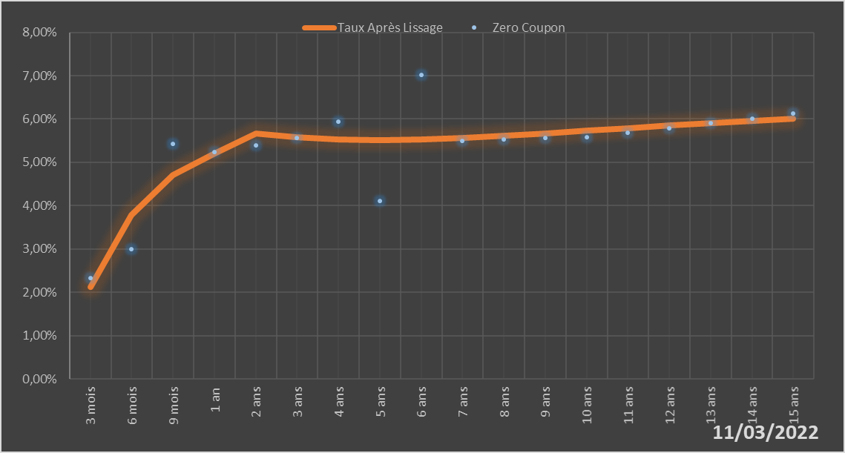
 |  | Maturité | Zero Coupon | Taux Après Lissage
 |  | 3 mois | 2.3367% | 2.1221%
 |  | 6 mois | 2.9937% | 3.7802%
 |  | 9 mois | 5.4194% | 4.7010%
 |  | 1 an | 5.2321% | 5.2014%
 |  | 2 ans | 5.3874% | 5.6566%
 |  | 3 ans | 5.5705% | 5.5873%
 |  | 4 ans | 5.9454% | 5.5240%
 |  | 5 ans | 4.1013% | 5.5058%
 |  | 6 ans | 7.0135% | 5.5222%
 |  | 7 ans | 5.5018% | 5.5606%
 |  | 8 ans | 5.5292% | 5.6120%
 |  | 9 ans | 5.5566% | 5.6700%
 |  | 10 ans | 5.5840% | 5.7303%
 |  | 11 ans | 5.6865% | 5.7903%
 |  | 12 ans | 5.7908% | 5.8482%
 |  | 13 ans | 5.8975% | 5.9032%
 |  | 14 ans | 6.0070% | 5.9547%
 |  | 15 ans | 6.1200% | 6.0026%

2022-03-11
oui

Sénégal

Togo
 | Togo - COURBE DE TAUX 11/03/2022

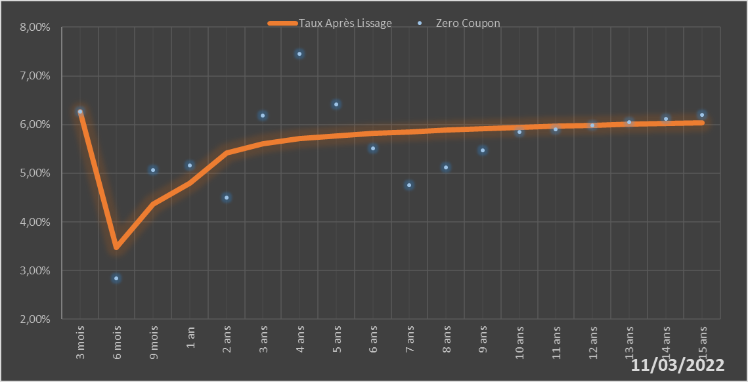
 |  | Maturité | Zero Coupon | Taux Après Lissage
 |  | 3 mois | 6.2680% | 6.2658%
 |  | 6 mois | 2.8451% | 3.4789%
 |  | 9 mois | 5.0716% | 4.3627%
 |  | 1 an | 5.1601% | 4.7996%
 |  | 2 ans | 4.5043% | 5.4214%
 |  | 3 ans | 6.1883% | 5.6120%
 |  | 4 ans | 7.4529% | 5.7068%
 |  | 5 ans | 6.4096% | 5.7683%
 |  | 6 ans | 5.5121% | 5.8149%
 |  | 7 ans | 4.7574% | 5.8535%
 |  | 8 ans | 5.1168% | 5.8869%
 |  | 9 ans | 5.4769% | 5.9163%
 |  | 10 ans | 5.8421% | 5.9427%
 |  | 11 ans | 5.9086% | 5.9663%
 |  | 12 ans | 5.9769% | 5.9875%
 |  | 13 ans | 6.0474% | 6.0067%
 |  | 14 ans | 6.1201% | 6.0239%
 |  | 15 ans | 6.1953% | 6.0395%

2022-03-11
oui

Togo

